Лист 1
Прайс-лист
МИР ПРЯЖИ

В валюте: руб. (курс 1).
Цены указаны на 07.08.2020

№ | Номенклатура/ Характеристика номенклатуры | Описание | Изображение | Артикул | Цена | Ед. | Остаток | Ссылка на сайт
 | Диск силиконовый для соединения спиц и лески addiGrip | Диск силиконовый для соединения спиц и лески addiGrip | 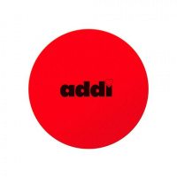 | 695-7/000 | 146.61 |  |  | Изображение
 | Диск силиконовый для соединения спиц и лески addiGrip |  |  |  | 146.61 | шт | 9 | Изображение
 | Набор устройств для изготовления помпонов addiMoon | Набор устройств для изготовления помпонов addiMoon |  | 420-7/000 | 520.74 |  |  | Изображение
 | Набор устройств для изготовления помпонов addiMoon |  |  |  | 520.74 | шт | 4 | Изображение
 | Счетчик рядов электронный addi 415-7 | Счетчик рядов электронный addi 415-7 | 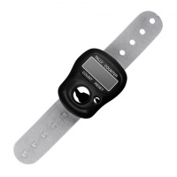 | 415-7 | 197.22 |  |  | Изображение
 | Счетчик рядов электронный addi 415-7 |  |  |  | 197.22 | шт | 7 | Изображение

